关系图
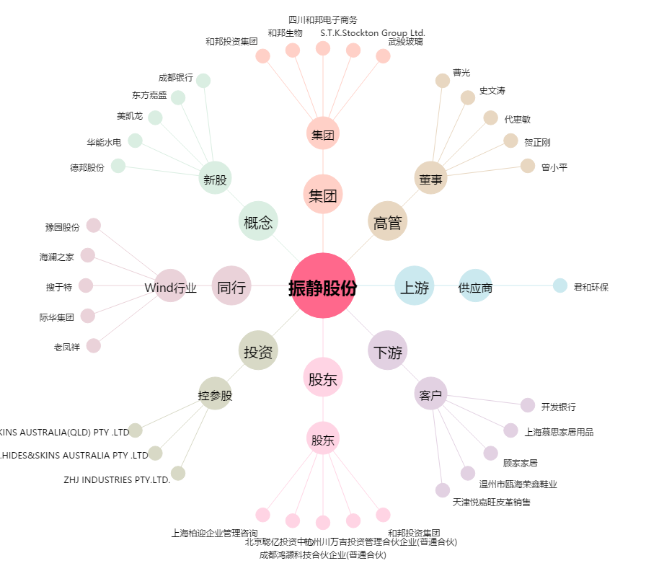
振静股份[603477.SH] - 关系概览图

